关系图
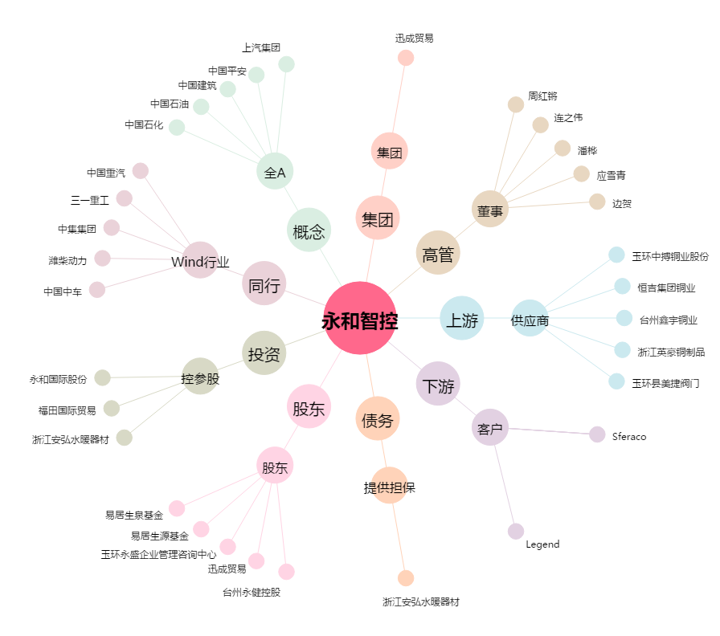
永和智控[002795.SZ] - 关系概览图

